Sheet1


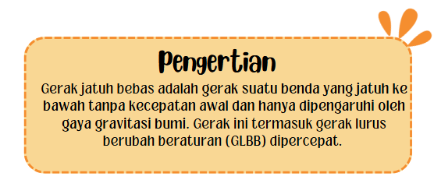

 |  |  |  | Simulasi




Timer | tn | dt | tn+dt
1 | 2.4 | 0.1 | 2.5

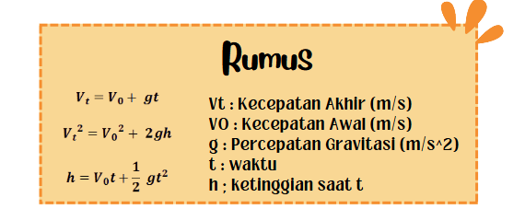
Kecepatan Awal (V0) | 0
Percepatan Gravitasi (g) | 9.8
Ketinggian Awal (h0) | 200
Ketinggian saat tn (h) | 171.776
Kecepatan Akhir (Vt) | 2.88

